1.インストール
1-1. Chrome をインストールする。

1-2. Boomerang - SOAP & REST Client 拡張機能をChromeにインストールする。

 | https://chrome.google.com/webstore/detail/boomerang-soap-rest-clien/eipdnjedkpcnlmmdfdkgfpljanehloah

 | 「CHROMEに追加」ボタンを押下し、「アプリを追加」でインストールする。

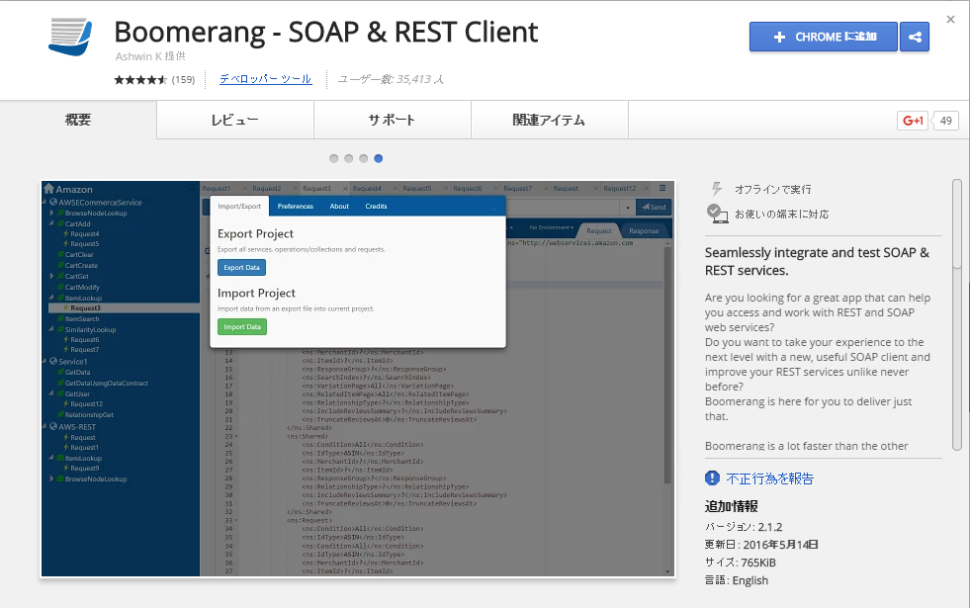

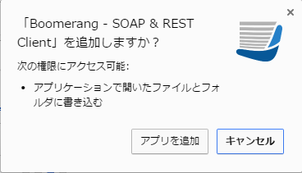

1-3. Boomerang - SOAP & REST Client をChromeのアプリケーションから起動する。

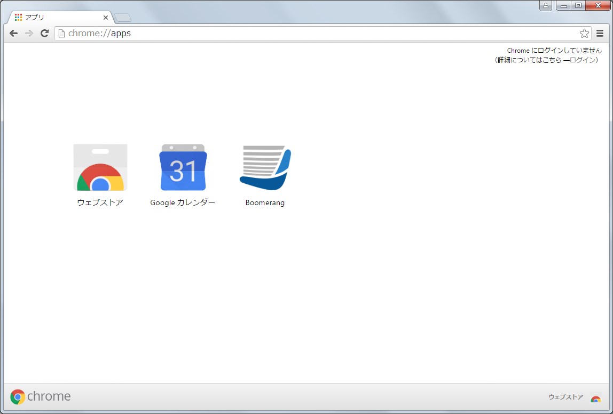

Boomerang を押下。

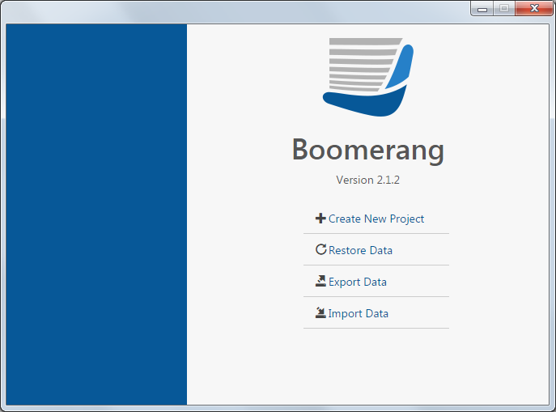

Boomerang が起動する。

以上

2.プロジェクトの作成手順
2-1. 内部結合プロジェクトを作成する。

Create New Project を押下する。

 | プロジェクト名は任意でよい。

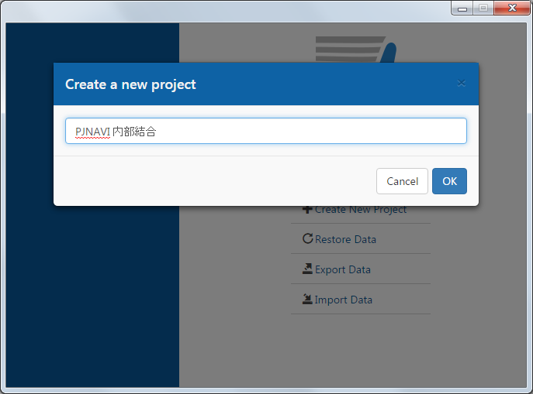

プロジェクト名を入力し、OKボタンを押下する。

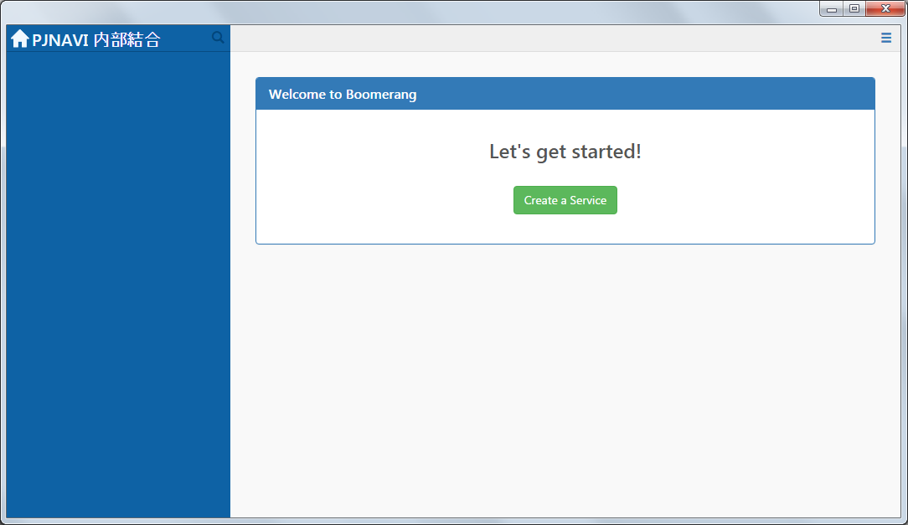

プロジェクトの画面が開く。

2-2. 呼び出すWebサービスを登録する。

Create a Service ボタンを押下する。

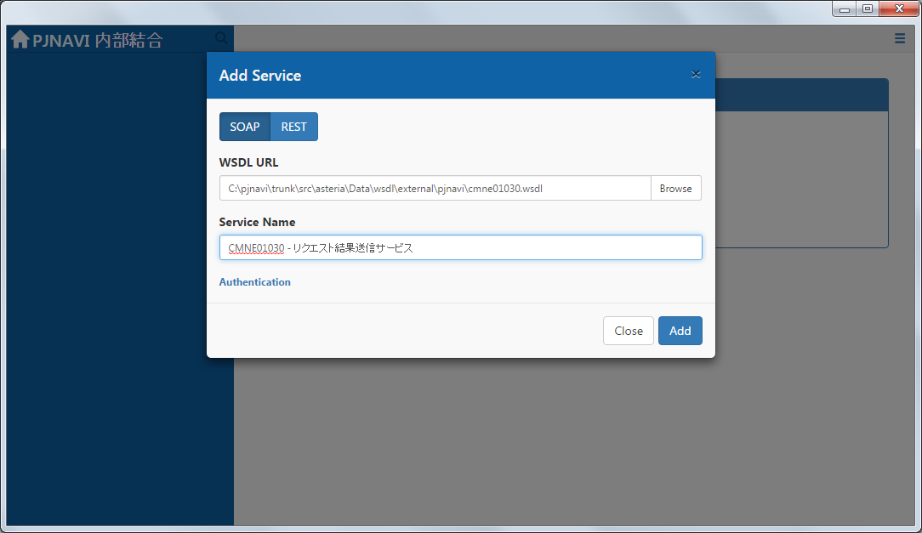

WebサービスのWSDLファイルを入力する。

画面に表示するサービス名を入力する。

Add ボタンを押下する。

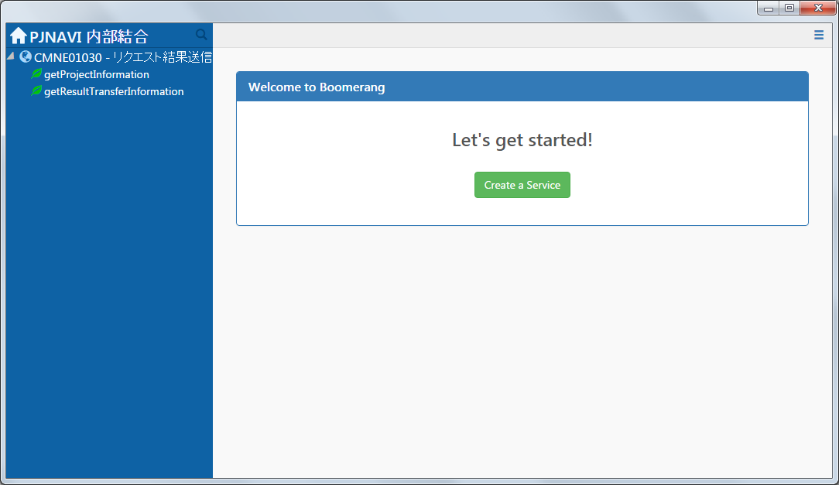

Webサービスとオペレーションが表示される。

2-3. 2-2の手順で担当するWebサービスをすべて登録する。

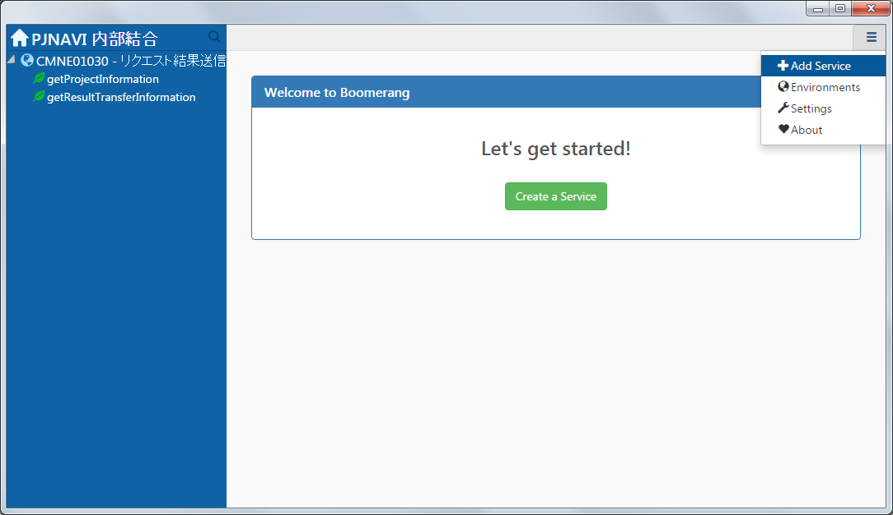

Add Service を押下する。



手順4と同様に入力する。

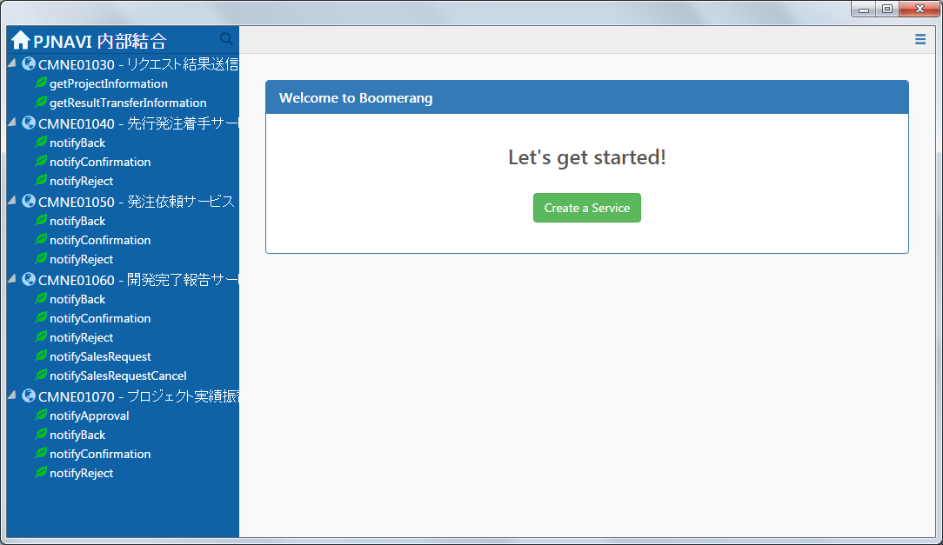

サービスは複数登録できる。

以上

3.Webサービスの呼び出し手順
3-1. 呼び出すWebサービスのメニューから「Create request」をクリックし、要求の定義を作成する。

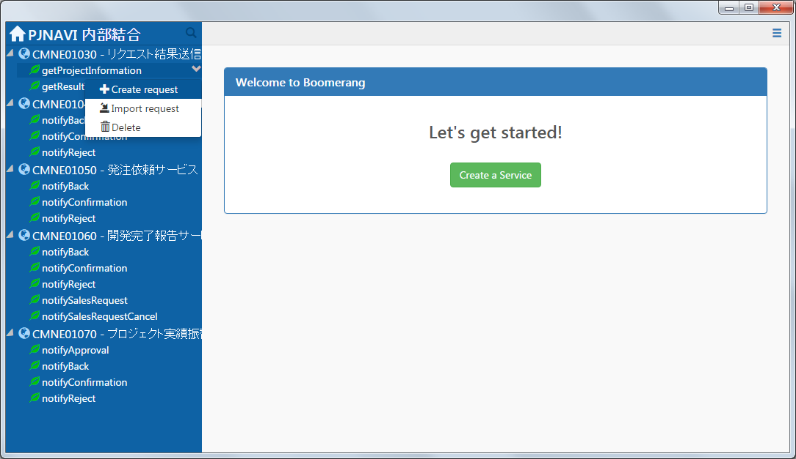
呼び出すオペレーションの Ｖ ボタンを押下する。

出てきたポップアップの Create request ボタンを押下する。

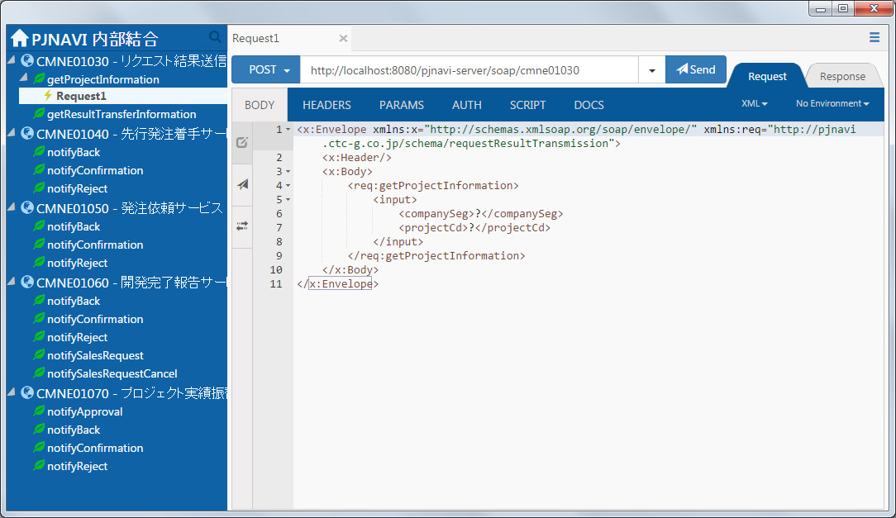

要求データの定義画面が表示される。

3-2. 要求データを作成する。

 | 送信先URL

 |  | メソッド ： POST
 |  | URL ： 内結環境の Web サービスのエンドポイントURL

メソッドは POST を選択する。
エンドポイントのURLを入力する。

 | BODY

 |  | テスト内容に合わせて、XML 内に引数を設定する。

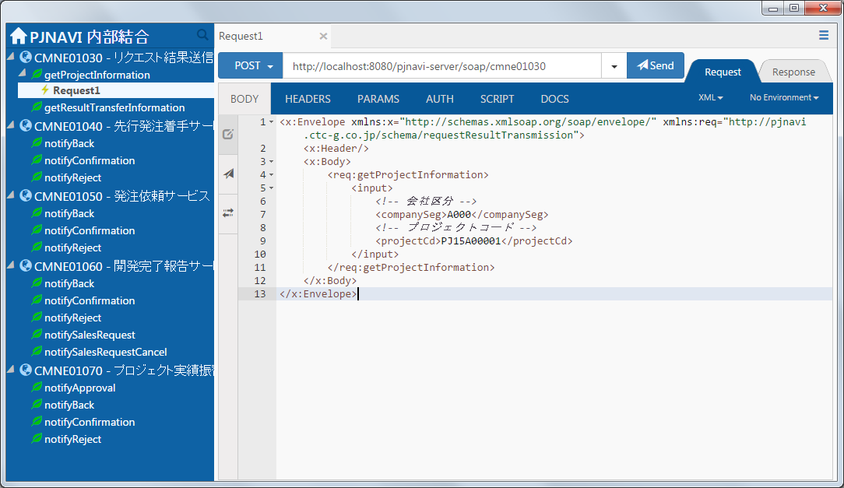

Webサービスに送信するXMLを入力する。送信できるパラメータの雛形は Boomerang が自動生成するので、「?」となっている箇所だけ入力する。
null を送信する場合は、タグを削除する。
例えば、companySeg に null を指定する場合は
<companySeg>?</companySeg>
を削除するか、コメントアウトすればよい。

 | メモ

 |  | Tabキーを押下すると、次の入力値が選択されるので、データの入力がやりやすくなる。

Tabキー

 | HEADERS

 |  | 特に変更しない。もし実行時に「不正な SOAPAction です。」と言った旨のエラーが発生した場合、SOAPAction を削除して試行すること。

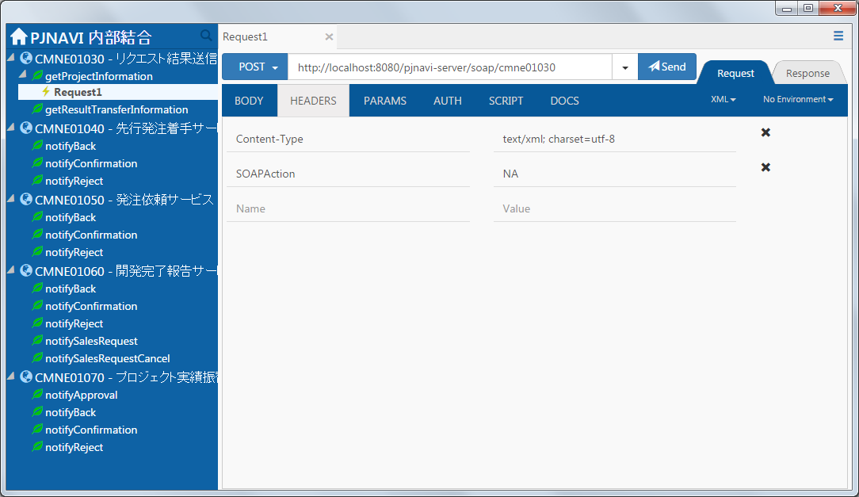

サーバーによってはエラーになる場合がある。エラーになる場合は削除すること。

 |  | 「不正な SOAPAction です。」と言った旨のエラー

 | PARAMS、AUTH、SCRIPT、DOCS は特に変更しなくて良い。

3-3. 要求を送信し、Webサービスを実行する。

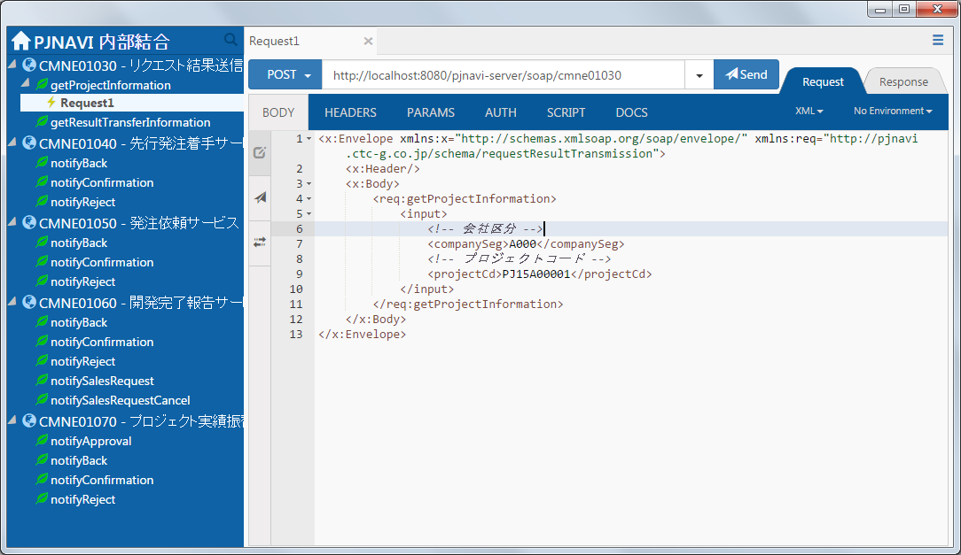
Send ボタンを押下すると、Webサービスが実行される。

 | 「SUCCESS 200」が表示されれば呼び出し成功。応答情報が BODY に表示される。

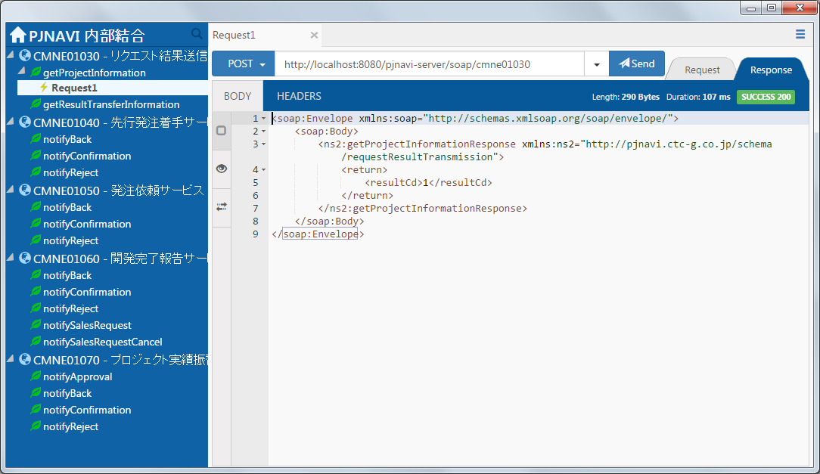

SUCCESS 200 であれば呼び出し成功。

Web サービスの実行結果がXMLで表示される。

3-4. テストの実行定義として残す。

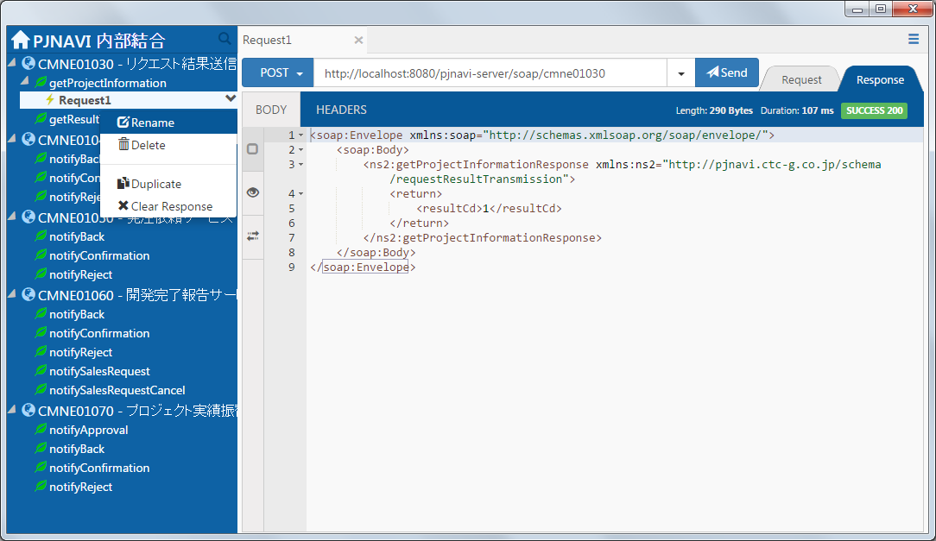

要求の Ｖ を押下する。

Rename を押下する。

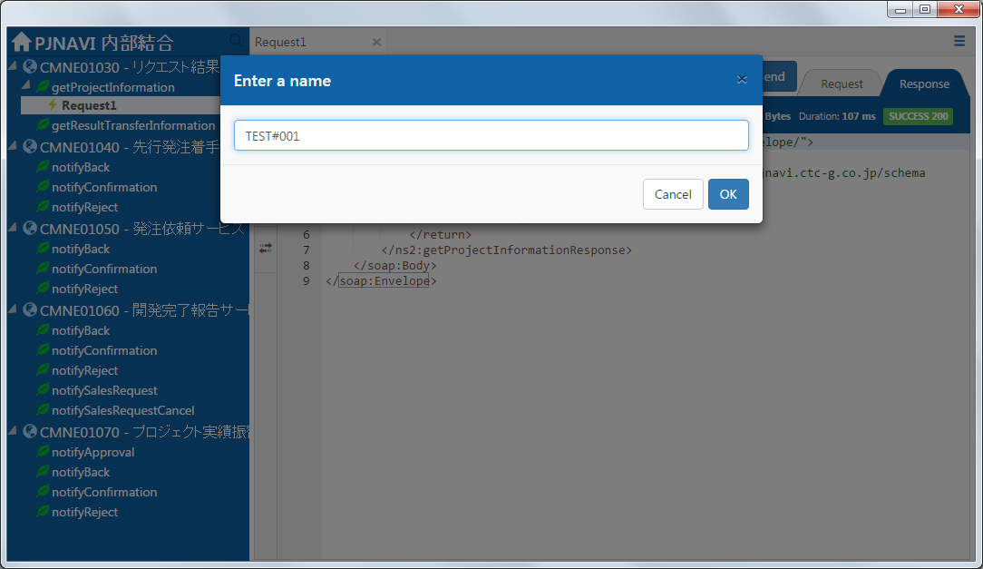

テスト内容が分かるように名前を入力する。（テストIDなど）

OKボタンを押下する。

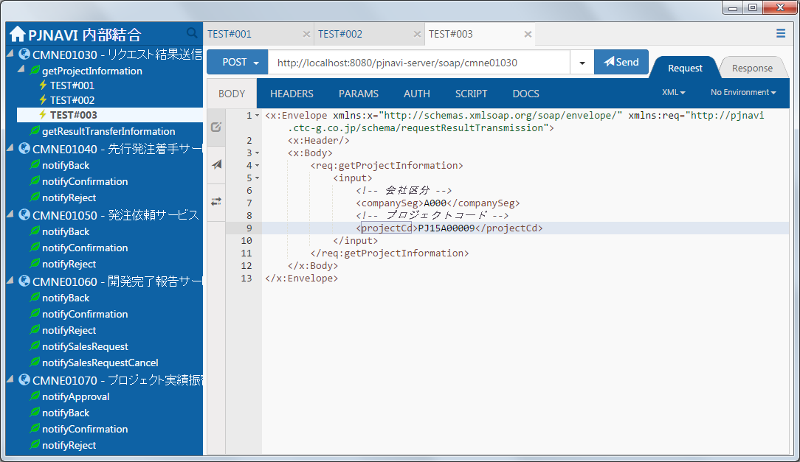

要求の定義は複数登録できる。

以上

4.プロジェクトのエクスポート手順
4-1. プロジェクトをファイルにエクスポートする。

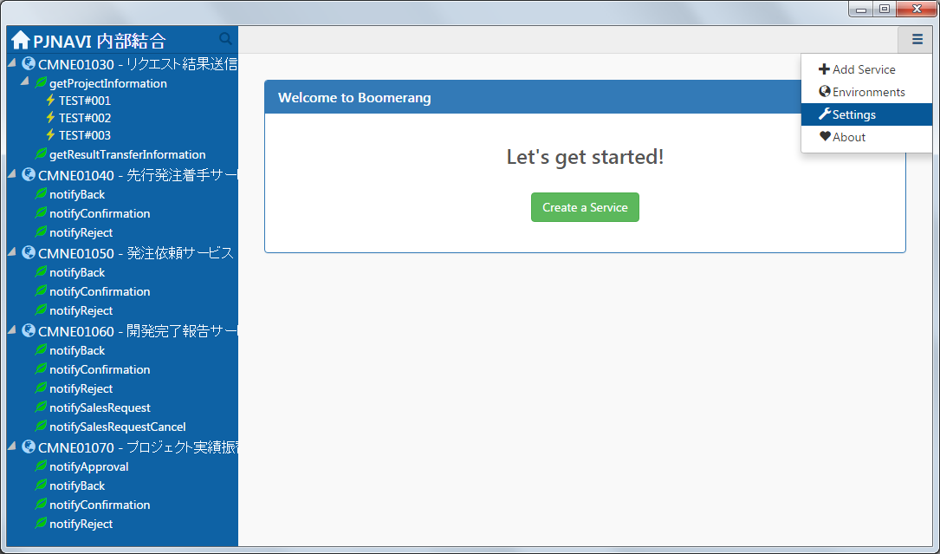

Settings を押下する。

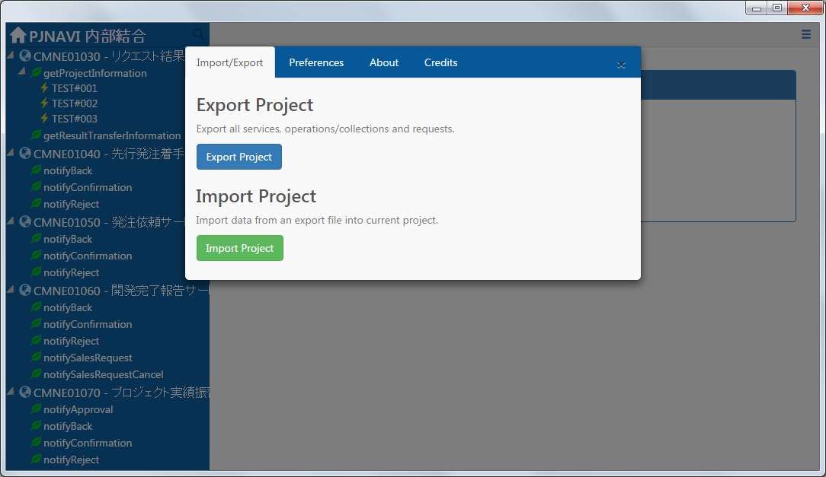

Export Project を押下し、プロジェクトをファイルにエクスポートする。

以上

5.プロジェクトのインポート手順
5-1. 内部結合プロジェクトを作成する。

Create New Project を押下する。

 | プロジェクト名は任意でよい。

プロジェクト名を入力し、OKボタンを押下する。

プロジェクトの画面が開く。

5-2. ファイルからプロジェクトをインポートする。

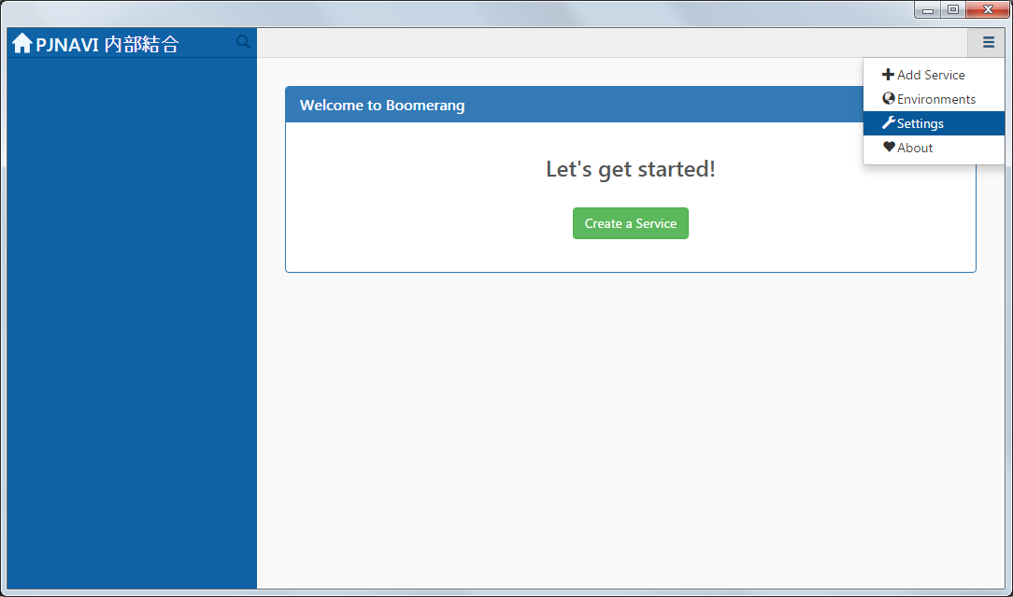

Settings を押下する。

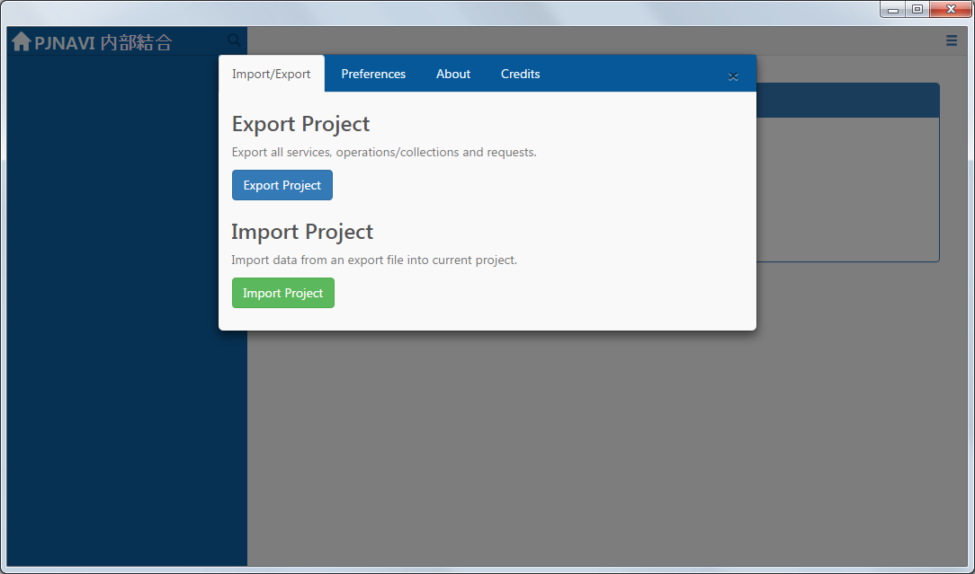

Import Project を押下し、プロジェクトをインポートする。



エクスポートしたプロジェクトが復元される。

